상품제안서
오코텍스리사이클 에코지퍼파우치 (베이지,블랙) | 상품코드: F23533

 |  |  |  |  |  |  | 02-412-0044 | www.easy1.co.kr
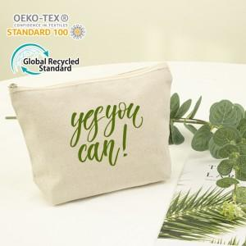 

【상세/제작정보】 | 양면인쇄 및 컬러인쇄는 블랙색상만 가능합니다.

【인쇄/포장옵션】 | 실크, 풀칼라 / 포장불가능

【공급단가】 | 수량 | 200~ | 500~ | 1,000~ | 3,000~ | 5,000~
*VAT별도 | 베이지 | 1,420원 | 1,370원 | 1,330원 | 1,280원 | 1,230원
 | 블랙 | 1,500원 | 1,450원 | 1,400원 | 1,350원 | 1,300원

【상품 URL】 | https://dev.easy1.co.kr:443/src/goods_detail.php?gdno=23533

